关系图
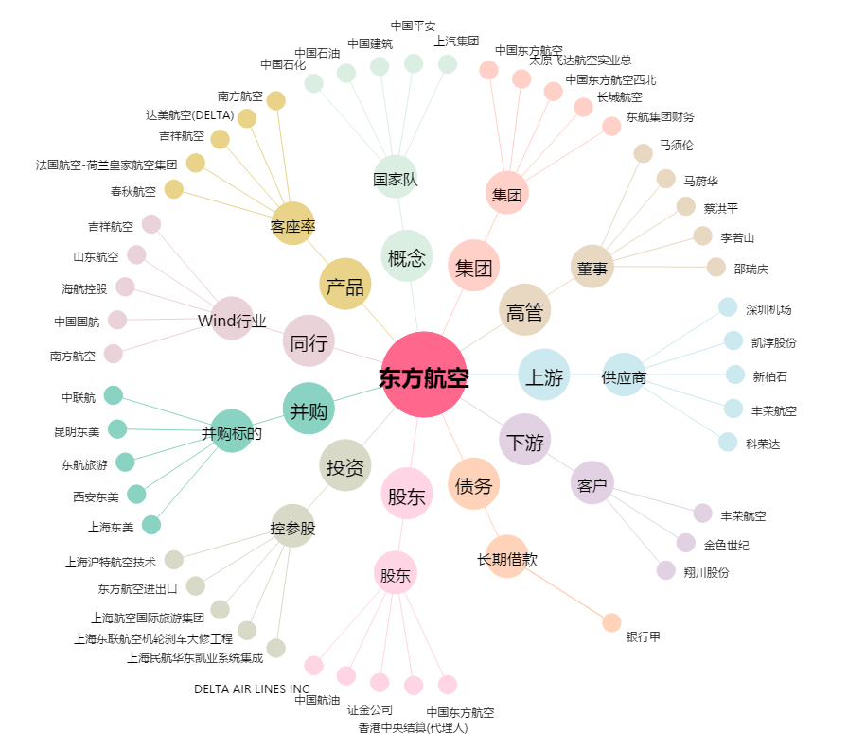
东方航空[600115.SH] - 关系概览图

